CELOSÍA CLIPADA CONFECCIONADA
CLIENTE:
CÓDIGO CLIENTE:
TELÉFONO / MÓVIL:
 |  |  |  |  |  |  |  |  |  |  |  |  |  |  |  |  |  |  |  | v02.2019
 |  |  |  | 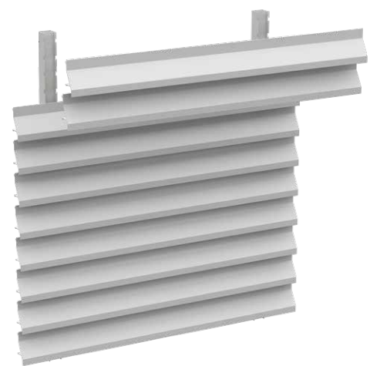 CELOSÍA CLIPADA CONFECCIONADA

DIRECCIÓN:
REFERENCIA PEDIDO:

Indicar si es presupuesto o pedido: |  |  |  |  |  |  | PEDIDO |  |  | PRESUPUESTO |  | DATOS MÍNIMOS PARA PEDIDO | VALOR ESTÁNDAR

REFERENCIA
REFERENCIA | CANTIDAD | MODELO |  |  |  |  |  |  | MEDIDAS |  |  |  | ACABADO |  |  | PASO |  |  | MARCO

 |  | AFRODITA | ATALANTA | ATENEA | DIANA | DIANA MICROPERFORADA | CIBELES | CIBELES PVC | ANCHO (mm) |  | ALTO (mm) |  | LACADO | ANODIZADO | COLOR | PASO 10 | PASO 9 | PASO 8 | SIN MARCO | CON MARCO

MUY IMPORTANTE En caso de llevar marco, éste será de perfil 60x20mm.
DIBUJOS / OBSERVACIONES:

